機能概要
◆帳票出力プラグインとは
エクセルで作成した帳票のテンプレートにエムクラウドで管理している情報を転記することができる機能です。

対象の箇所にエムクラウドで管理している情報を転記

◆必要なもの
・帳票テンプレート…出力対象のテンプレートをご用意ください。テンプレートサンプルはこちら。
・エムクラウド製品…弊社で導入を行ったエムクラウドになります。

◆導入手順
別シートにまとめてありますので、そちらをご覧ください。

◆利用にあたっての注意事項
・エクセル1ファイルにつき1シート、1帳票テンプレートで設定してください。（複数のテンプレートには対応していません。）

設定画面
◆全体
【画面】
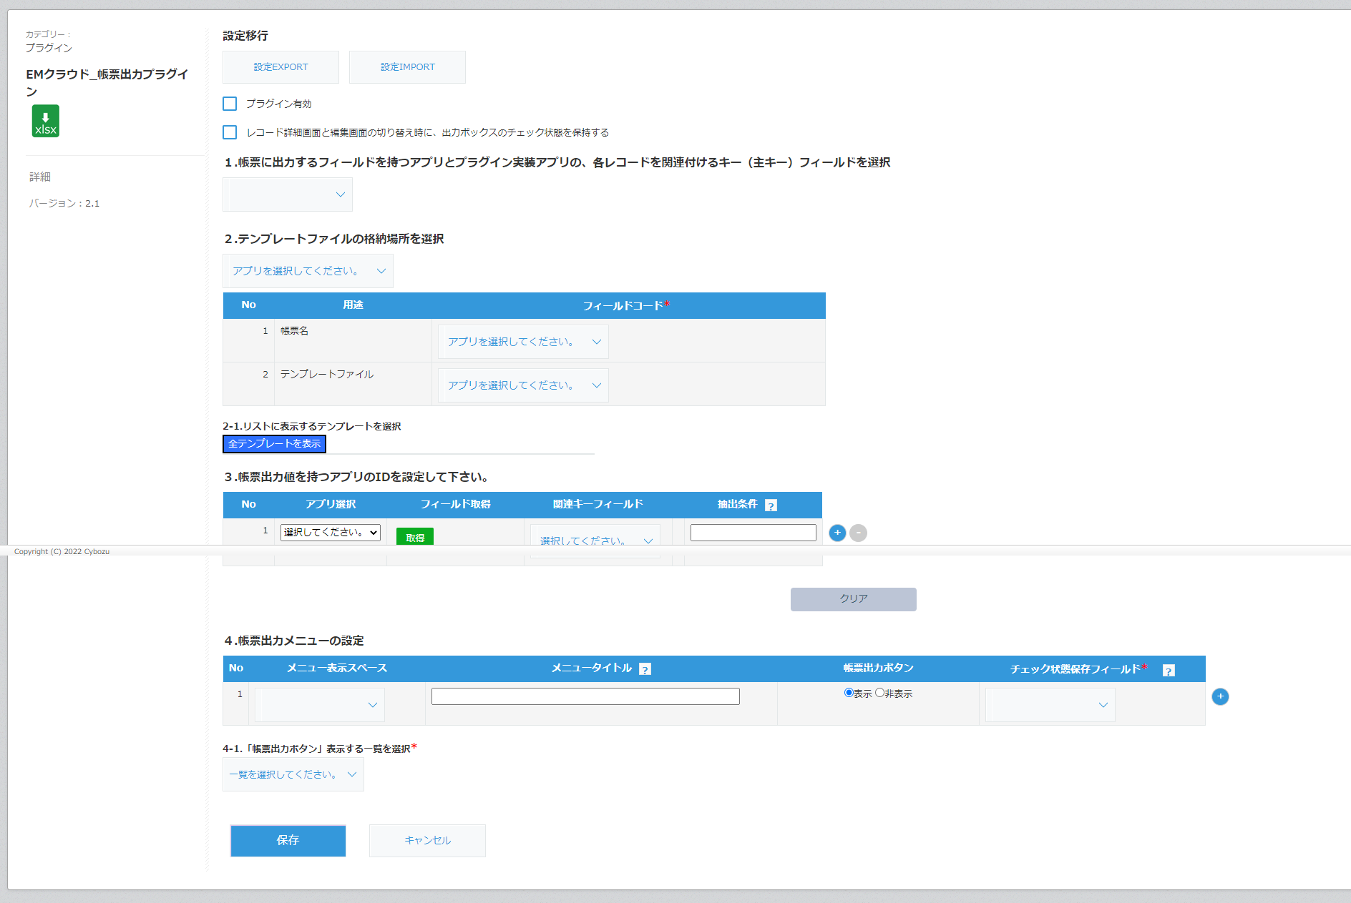
設定値入出力
プラグイン基本設定
関連付け項目（主キー）設定
テンプレートファイル設定
アプリ関連付け設定
帳票出力メニュー設定
設定保存

◆設定値入出力
【画面】
1
2

【機能】
No. | 名称 | 機能
1 | 設定EXPORTボタン | 現在のプラグインの設定をファイル（形式:JSON）として出力します。 設定値のバックアップ等に利用できます。
2 | 設定IMPORTボタン | 設定ファイルを読み込ませることで設定を復元することができます。 設定ファイルはNo.1の機能で出力されたファイルになります。

◆プラグイン基本設定
【画面】
1
2

【機能】
No. | 名称 |  | 機能
1 | プラグイン有効/無効 |  | チェックをつけるとプラグインが有効に、はずすと無効になります。
2 | チェック状態保持有効/無効 |  | 出力対象帳票のチェックを詳細画面、編集画面間で共有できるかを設定できます。 チェックをつけると有効にはずすと無効になります。

◆関連付け項目（主キー）設定
【画面】
1

 | 選択肢表示時例
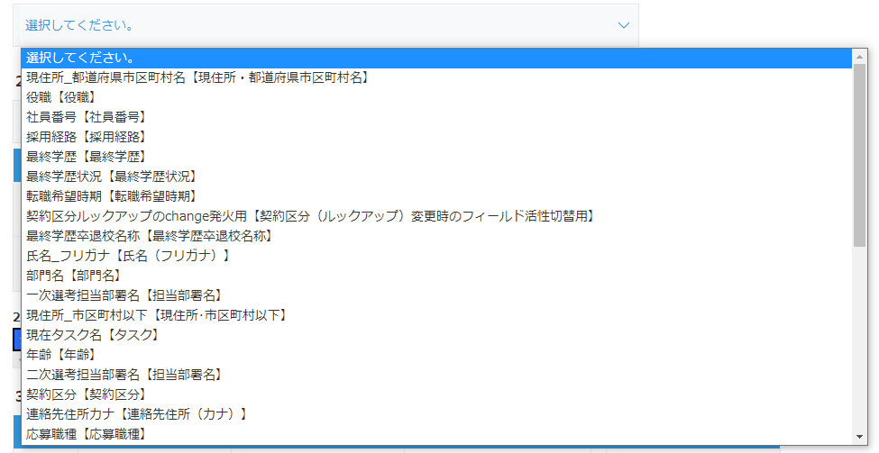

【機能】
No. | 名称 |  | 機能
1 | 関連付け項目（主キー）選択 |  | プラグイン設定アプリ内の項目（フィールド）一覧を表示します。 表示された項目からほかアプリと紐づく項目を選択します。 基本的にエムクラウドでは"社員番号"を選択することになります。

◆テンプレートファイル設定
【画面】
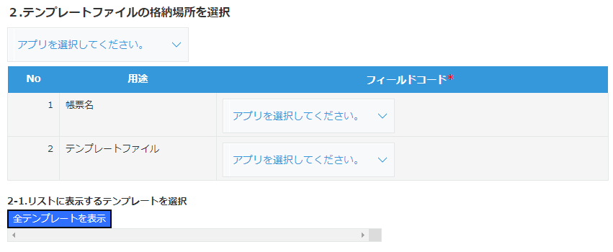
1
2
3
4

 | ①選択肢表示例

 | ②・③選択肢表示例

 | ④選択肢表示例

【機能】
No. | 名称 |  |  | 機能
1 | テンプレートファイル格納アプリ選択 |  |  | エムクラウド内のアプリの一覧が表示されます。 テンプレートファイルが格納されているアプリを選択します。 基本的にエムクラウドでは"テンプレートファイル"を選択することになります。
2 | 帳票名選択 |  |  | 出力する帳票（エクセルファイル）の名前にあたる項目（フィールド）を選択します。 基本的にエムクラウドでは"テンプレート名"を選択することになります。
3 | テンプレートファイル選択 |  |  | 出力する帳票（エクセルファイル）の格納場所の項目（フィールド）を選択します。 基本的にエムクラウドでは"テンプレートファイル"を選択することになります。
4 | 表示テンプレート選択 |  |  | [全テンプレートを表示]ボタンをクリックすると、帳票テンプレートの一覧が表示されます。 出力する際に選択させたい帳票テンプレートにチェックをつけてください。（複数選択可）

◆アプリ関連付け設定
【画面】
1
2
3
4
5
6

 | ①選択肢表示例
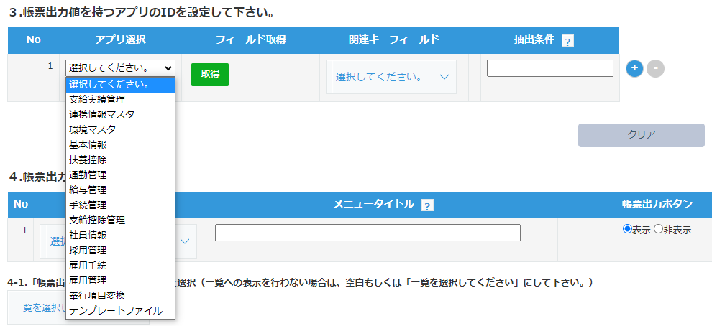

 | ③選択肢表示例
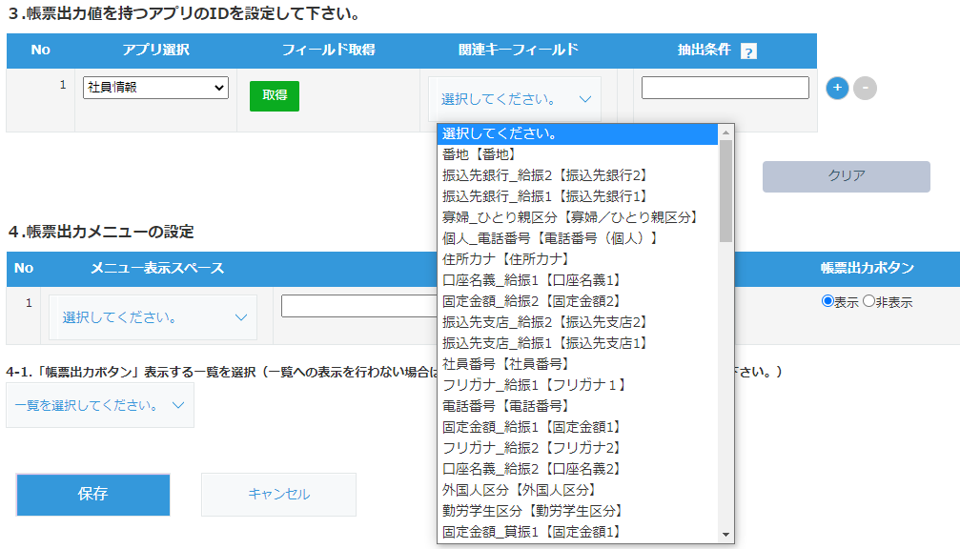

【機能】
No. | 名称 |  |  | 機能
1 | 関連付けアプリ選択 |  |  | エムクラウド内のアプリ一覧が表示されます。 帳票出力時に情報出力対象になっているアプリを選択します。
2 | フィールド取得ボタン |  |  | No1.で選択したアプリ内の項目（フィールド）を取得しNo3.の選択肢を作成します。
3 | 関連キーフィールド選択 |  |  | No2.をクリックすることでNo1.で選択されたアプリ内の項目（フィールド）の 一覧が選択肢として表示されます。 関連付け項目（主キー）と紐づく、項目を選択します。 基本的にエムクラウドでは"社員番号"を選択することになります。
4 | 抽出条件入力 |  |  | 対象情報（レコード）の抽出（絞り込み）条件を入力します。 詳細な設定方法についてはこちらをご確認ください。 [?]をクリックすると簡易できなヘルプが表示されます。
5 | 行増減ボタン |  |  | [+]をクリックすることで行が追加され、複数アプリの設定ができるようになります。 [-]をクリックすると対応した行が削除され、設定も削除されます。
6 | クリアボタン |  |  | クリックすると入力内容をすべてクリアします。

◆帳票出力メニュー設定
【画面】
1
2
3
4
5
6

 | ①選択肢表示例

 | ④選択肢表示時
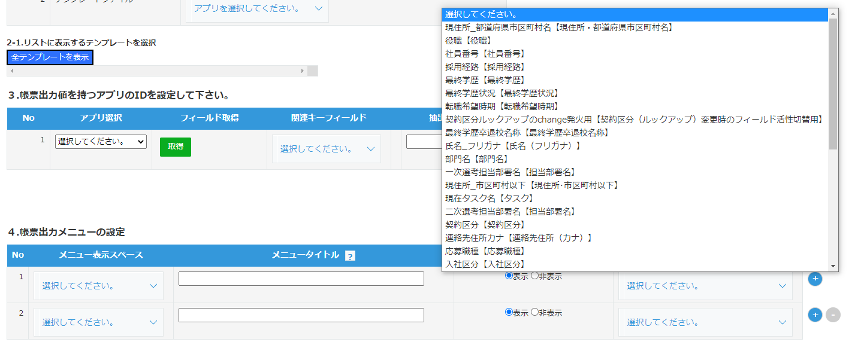

 | ⑥選択肢表示時

【機能】
No. | 名称 |  |  | 機能
1 | 帳票出力メニュー表示スペース選択 |  |  | プラグイン設定アプリ内の領域（スペースフィールド）の一覧が表示されます。 帳票出力メニューの表示を行う領域を選択をします。
2 | 帳票出力メニュータイトル入力 |  |  | 帳票出力メニューのタイトルを入力します。
3 | 帳票出力ボタン選択 |  |  | 帳票出力メニューに出力ボタンを表示させるかどうかを選択します。 基本的には"表示"で問題ありません。
4 | チェック状態保存フィールド選択 |  |  | プラグイン設定アプリ内の項目（フィールド）の一覧が表示されます。 一度でも出力のしたことのある帳票の情報を保存しておくフィールドを選択します。
5 | 行増減ボタン |  |  | [+]をクリックすることで行が追加され、複数の設定ができるようになります。 [-]をクリックすると対応した行が削除され、設定も削除されます。
6 | 帳票出力ボタン表示一覧選択 |  |  | プラグイン設定アプリ内のビュー（一覧）の一覧が表示されます。 まとめて出力が可能な[帳票出力]ボタンを表示するビューを選択します。

◆設定保存
【画面】

【機能】
No. | 名称 | 機能
1 | 保存ボタン | プラグインの設定を保存します。保存後はプラグイン一覧の画面に遷移します。
2 | キャンセルボタン | プラグインの設定保存せずに、プラグイン一覧の画面に遷移します。

実行画面
◆帳票出力メニュー
【画面】
1

2
3

【機能】
No. | 名称 | 機能
1 | 帳票出力ボタン | クリックするとNo3.でチェックがつけられた帳票を出力します。 出力された帳票は自動的にダウンロードされます。
2 | 出力済みチェックリスト | 一度でも出力された帳票にチェックが入ります。
3 | 出力対象チェック | No.1クリック時に出力する帳票にチェックをつけます。

設定手順
目次

 | ①テンプレートの作成
 |  | 1. テンプレートのファイル形式について
 |  | 2. エムクラウド項目の転記方法について
 |  | 3. 帳票テンプレートサンプルについて
 | ②テンプレートの登録について
 |  | 1. 「テンプレートファイル」アプリへの移動
 |  | 2. レコードの新規作成
 |  | 3. 必要情報入力およびテンプレートファイルの配置
 |  | 4. レコードの登録
 | ③帳票出力プラグインの設定
 |  | 1. 対象アプリへの移動
 |  | 2. 設定画面への移動
 |  | 3. プラグイン一覧への移動
 |  | 4. プラグインの追加
 |  | 5. プラグイン設定画面への移動
 |  | 6. 基本設定
 |  | 7. キーフィールド設定
 |  | 8. テンプレートファイル設定
 |  | 9. 関連アプリ設定
 |  | 10. 帳票出力メニュー設定
 |  | 11. プラグイン設定の保存
 |  | 12. アプリへのプラグイン反映
 | ④帳票の出力
 |  | 1. 対象レコードの編集画面への移動
 |  | 2. 帳票出力メニューから帳票の出力

①テンプレートの作成
 | 1. テンプレートは必ずエクセルファイルでの作成をしてください。
 | （拡張子が.xlsxのものになります。）

 | 2. 対応箇所にエムクラウドの対象項目を記載してください。
 | 記載形式は以下になります。
"エムクラウドアプリ名:対象の項目（フィールドコード）"

 | 例）雇用手続の氏名の項目を反映させたい場合… "雇用手続:氏名"

 | 3. 記載例はこちらを参考に、詳細な記載方法はこちらを参考にしてください。

②作成したテンプレートの登録
 | 1. エムクラウドポータルから「テンプレートファイル」アプリをクリックします。
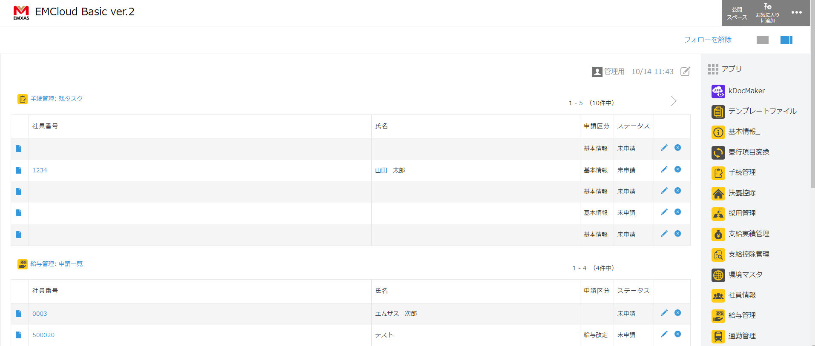
「テンプレートファイル」
をクリック

 | 2. レコードの新規作成を行います。
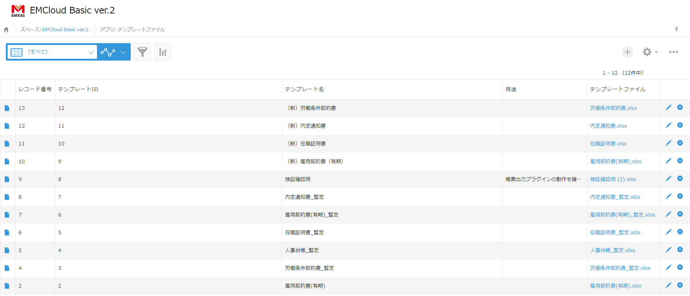
[+]のアイコンをクリック

 | 3. 必要情報を入力し、帳票テンプレートを配置します。
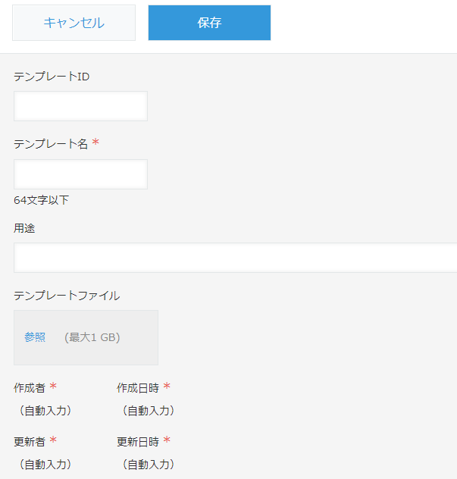
テンプレートのIDを入力します
IDは重複しない値で設定してください
テンプレート名を入力します。
入力値が出力ファイル名になります。
帳票の用途を入力します。
入力は任意です。
帳票テンプレートファイルを配置します。
ファイルをドラッグアンドドロップまたは
フィールドをクリックしファイルを選択することで
ファイルの配置が可能です。

 |  |  | ※テンプレートIDを登録後更新した際はこちらの操作を行ってください。

 | 4. 入力が完了したら[保存]ボタンをクリックし、レコードを登録します。
保存ボタンをクリックし
レコードの登録を行います。

③帳票出力プラグインの設定
 | 1. 対象アプリへ移動します。（本手順書では「採用管理」アプリを例に設定を行います。）
今回は「採用管理を」アプリを
例に設定するので
「採用管理」をクリック

 | 2. 設定画面に移動します。
[⚙]（歯車）のアイコンをクリック
採用管理

 | 3. 設定タブを開き、【カスタマイズ/サービス連携】の"プラグイン"をクリックします。
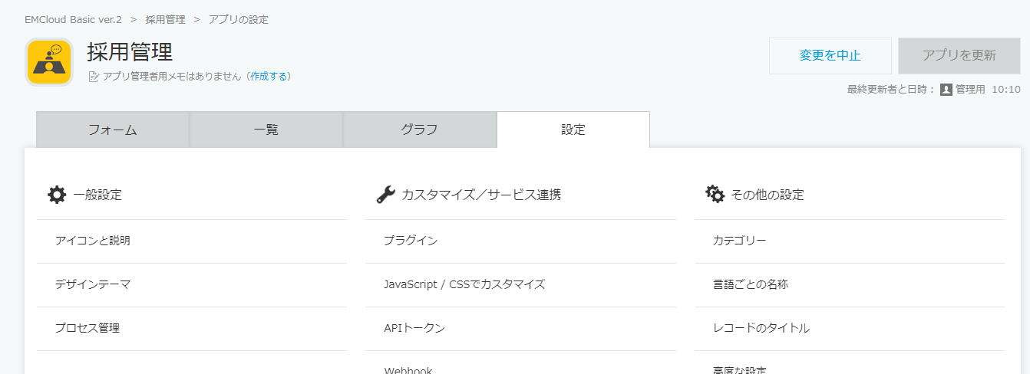
"プラグイン"をクリック
設定のタブをクリックすると
画像のような画面になります

 | 4. プラグインの追加を行います。（既に追加されている場合は5まで飛んでください）
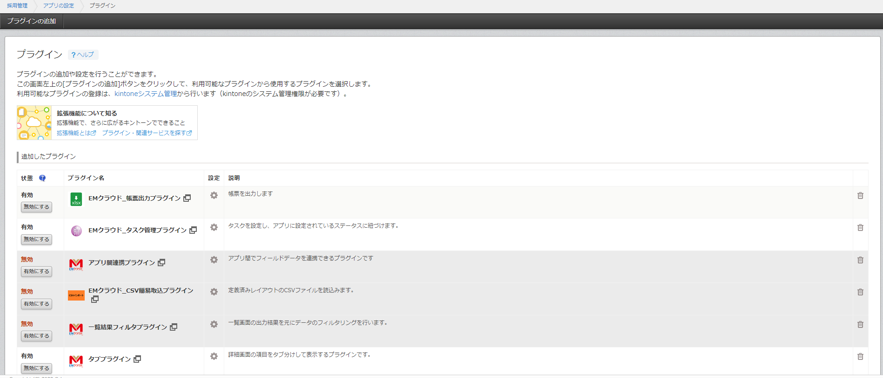
[プラグインの追加]をクリック

"帳票出力プラグイン"にチェックをつける
チェックをつけた後、[追加]ボタンをクリック

 |  | ※"帳票出力プラグイン"が見つけにくい場合は、Ctrl+F(command+F)をキーボードで押し検索窓から"帳票"等の検索をかけてください。
 |  | 該当場所に色が付きます、[∧]ボタンや[∨]ボタンをクリックすることで該当箇所に移動することができます。
Ctrl+F(command+F)で表示 指定のワードを入力しEnterで検索
[∧][∨]で該当箇所までジャンプ
該当箇所がハイライトになります

 | 5. プラグインの設定画面を開きます。
[⚙]（歯車）のアイコンをクリック

 | 6. 基本設定を行います。
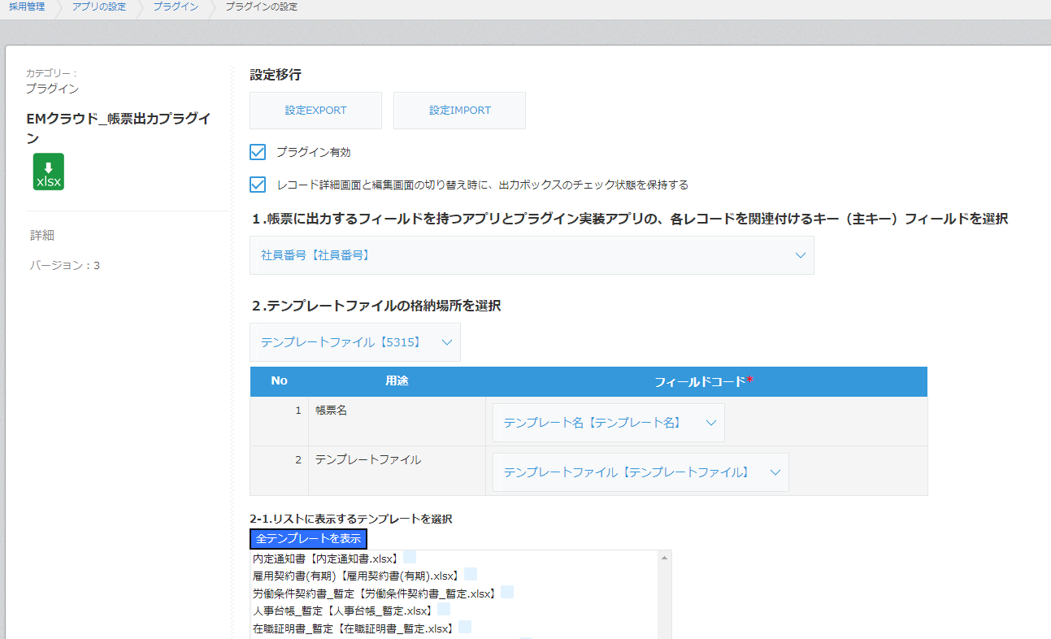
プラグインの利用を行うのでチェックをつけてください
詳細画面・編集画面間での出力ボックスのチェック状態を
保持するかどうか任意で設定してください
基本的にはチェックをつけておいて問題ありません
※チェックの有無の挙動の違いはこちらからご確認ください。

 | 7. レコードを関連付けるキーフィールドの選択を行います。
プラグイン設定アプリとその他エムクラウドアプリとの
紐づけをするキーになるフィールドを選択します。
基本的に"社員番号"を選択していただければ問題ないです。

 | 8. テンプレートファイル設定を行います。
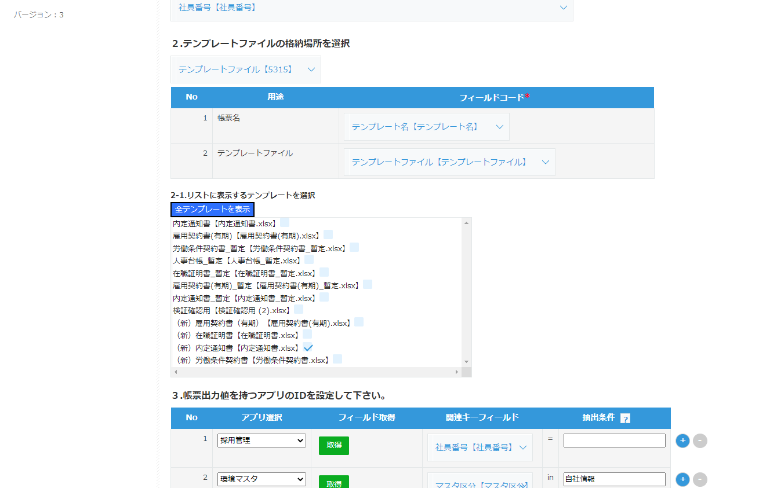
帳票テンプレートを登録しているアプリを選択します。
基本的に"テンプレートファイル"を選択していただければ問題ないです。
出力する帳票名にあたるフィールドを選択します。
基本的に"テンプレート名"を選択していただければ問題ないです。
出力する帳票テンプレートを配置しているフィールドを選択します。
基本的に"テンプレートファイル"を選択していただければ問題ないです。

[全テンプレートを表示]をクリックします。
クリック後画面のようにテンプレートの一覧が表示されます。
帳票出力メニューに表示する帳票の選択を行います。
表示対象の帳票にチェックをつけてください。

 |  |  |  | ※テンプレートIDを更新した際は
 |  |  |  | [全テンプレートを表示]をクリックしてください
 |  |  |  | テンプレートが更新されるので
 |  |  |  | 再度対象の帳票にチェックをつけて保存してください

 | 9. 関連アプリの設定を行います。
帳票に出力する対象のアプリを選択します。
[取得]をクリックします。
関連キーフィールドの
選択肢が生成されます。
取得条件になるフィールドを選択します。
基本は7で設定した項目と
紐づく項目を選択します。
基本的に"社員番号"で問題ないです。
7で紐づく項目を関連キーフィールドで
設定している場合は
未入力のままで問題ないです。
例外の設定方法については
こちらを参考にしてください。

 | ※補助機能
関連アプリの増減はこちらから行ってください。
[+]ボタンで追加、[-]で削除を行います。
関連アプリ設定の一括クリアはこちらをクリックしてください。

 | 10. 帳票出力メニューの設定を行います。
帳票出力メニューを表示する
スペースフィールドを選択します。
帳票出力メニューのタイトルを選択します。
帳票出力メニューに出力ボタンを
表示するかを選択します。
基本的には"表示"を選択してください。
出力の状態を保存フィールドを選択します。
システム利用部分になります。
基本的に"出力書類一覧保存用"を
選択していただければ問題ないです。

一覧画面に[帳票出力ボタン]を表示させる場合のみ、
表示させる一覧を選択して下さい。

 | 11. プラグイン設定の保存をします。
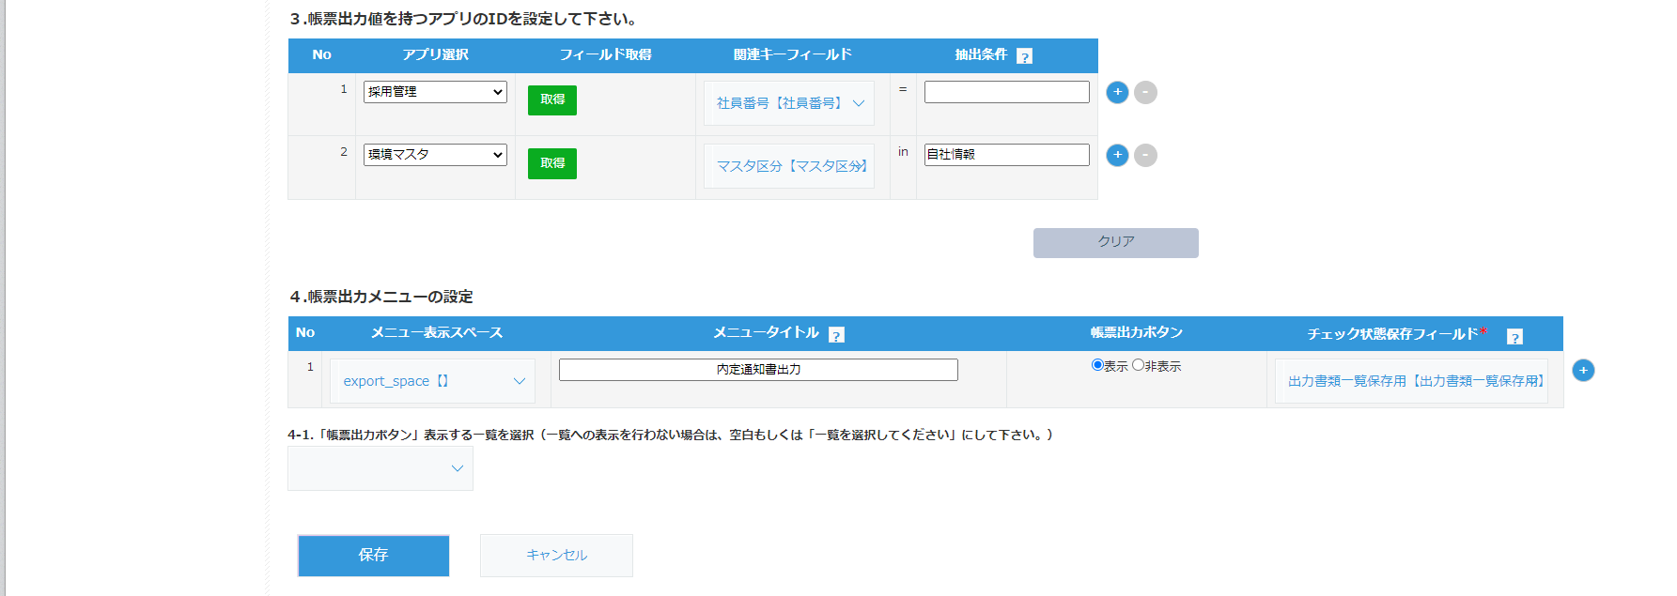
設定が完了次第、[保存]ボタンをクリックして
設定を保存してください。
保存後はプラグインの一覧の画面に移動します。

 | 12. アプリにプラグインを反映させます。

[アプリの設定]をクリックします。
こちらからでも可です。

[アプリを更新]をクリックします。
プラグインの設定はこれで完了です。

※以下出力部分になります。
④帳票の出力
 | 1. 対象レコードの編集画面に移動します。
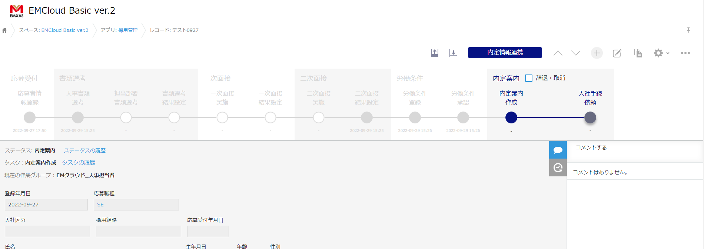
赤枠のアイコンをクリックすると編集画面に移動します。
【詳細画面】

 | 2. 帳票出力メニューから出力対象の帳票にチェックをつけ出力を行います。
出力を行う帳票にチェックをつけます。
[出力]をクリックするとチェックを
つけた帳票が出力されます。

その他
◆帳票テンプレート特殊記号一覧
帳票テンプレートでは特殊記号を利用した出力オプションを設定することができます。
記号 |  | 記号名 | 概要 | 設定例 | 出力例 | 備考
, |  | カンマ | 複数値を保持するフィールドをテンプレートで設定する場合、 複数値の区切り文字を指定することができます。 特に指定がない場合は"/"で区切られます。 日付・日時フィールドの場合は、年月日間の区切り文字を指定できます。 | 【複数値】 "○○アプリ:複数選択,|" 【日付・日時】 "○○アプリ:日付,:" | 【複数値】 ○○|××|△△ 【日付・日時】 2022:10:10 | 使用できない区切り文字は以下になります。 , ! / { } . # &
,改行 |  |  | 複数値を区切り文字で区切らず改行して出力します。 | "○○アプリ:複数選択,改行" | ○○ ×× △△
"帳票出力:日付" |  |  | 出力時時点での現在日付を出力します。 | "帳票出力:日付,-" | 2022-10-10
"帳票出力:帳票リスト" |  |  | 帳票出力メニューに表示されている帳票名の一覧を出力します。 | "帳票出力:帳票リスト" | 雇用契約書/在職証明書/労働条件契約書
! |  | エクスクラメーションマーク | テーブル内のフィールドを指定する際に指定します。 何行目のフィールドであるかを指定することができます。 数字は必ず半角数字で行ってください。 | "○○アプリ:テーブル文字列!2" | 1行目に"おはよう" 2行目に"こんにちは" 3行目に"こんばんは" が設定されている場合… こんにちは | テーブル内のフィールドが複数値や日付・日時だった場合は、 以下の順番でオプションを指定することができます。 "○○アプリ:テーブル日付/西暦,-!1" (アプリ名:|フィールド名|日付の表示形式|区切り文字|指定行)
!first |  |  | テーブル内の先頭行のフィールドを出力できます。 | "○○アプリ:テーブル文字列!first" | おはよう
!last |  |  | テーブル内の最終行のフィールドを出力できます。 | "○○アプリ:テーブル文字列!last" | こんばんは
/西暦 |  |  | 日付を西暦で出力します。 | "○○アプリ:日付/西暦" | 2022/10/10
/和暦 |  |  | 日付を和暦で出力します。 | "○○アプリ:日付/和暦" | 令和4/10/10
,漢字 |  |  | 年月日間の区切り文字を漢字で出力します。 | "○○アプリ:日付/和暦,漢字" | 令和4年10月10日
& |  | アンド | 複数のフィールドを結合して出力します。 | "○○アプリ:名字&××アプリ:名前" | エムザス太郎
# |  | シャープ | "#"以降の文字を文字列として扱い出力します。 | 【1】 "○○アプリ:名字#花子" 【2】 "○○アプリ:文字列#××アプリ:文字列" | 【1】 エムザス花子 【2】 こんにちは××アプリ:文字列

◆条件式を利用した値の反映
出力する値に条件をつけて出力することができます。条件分岐で反映対象のアプリやフィールドを分岐できます。
設定できる条件は1つになります。
【設定例】
"{○○アプリ:雇用区分.=.正社員.○○アプリ:役職.○○アプリ:雇用区分}"

必ず{}で囲って下さい、囲った部分が条件式扱いになります。
条件式は「条件対象のフィールド」「演算子」「条件値」の順で作成します。
条件に当てはまった場合に表示するフィールドを条件式の次に設定します。
その次に条件に当てはまらなかった場合に表示するフィールドを設定します。
条件式等をつなげる . を必ず入力してください

【出力例】
雇用区分が"正社員"の場合… 一般社員
雇用区分が"パート"の場合… パート
【使用可能演算子一覧】
演算子 | 内容
= | 条件対象のフィールドの値の値が条件値かどうかを判断します。
!= | 条件対象のフィールドの値が条件値外かどうかを判断します。
< | 条件対象のフィールドの値が条件値未満かどうかを判断します。基本的に数値の比較に使用します。
> | 条件対象のフィールドの値が条件値より大きいかどうかを判断します。基本的に数値の比較に使用します。
<= | 条件対象のフィールドの値が条件値以下かどうかを判断します。基本的に数値の比較に使用します。
>= | 条件対象のフィールドの値が条件値以上かどうかを判断します。基本的に数値の比較に使用します。
in | 条件対象のフィールドの値に条件値が含まれるかどうかを判断します。基本的にチェックボックスやドロップダウン等の選択肢を持つフィールドに使用します。
not in | 条件対象のフィールドの値に条件値が含まれないかどうかを判断します。基本的にチェックボックスやドロップダウン等の選択肢を持つフィールドに使用します。
like | 条件対象のフィールドの値に条件値が含まれるかどうかを判断します。こちらはinと違い文字に対しての部分一致での判断ができます。
not like | 条件対象のフィールドの値に条件値が含まれないかどうかを判断します。こちらはnot inと違い文字に対しての部分一致での判断ができます。

※「in, not in」と「like. not like」の違い
in, not in… 対象フィールドがチェックボックス等の複数値を選択できるような場合、その選択値の中に値が入っているか、もしくは入っていないかを判断する際に使用。
 | 例）条件対象のフィールドの値[父, 母]に対して"母"が含まれるかどうかを判断したい。
 | "{○○アプリ:家族構成.in.母.○○アプリ:文字列1.○○アプリ:文字列2}"
like. Not like… 対象フィールドの値の文字列に特定の文字が入っているか、もしくは入っていないかを判断する際に使用。
 | 例）条件対象のフィールドの値[エムザス太郎]に対して"エムザス"が含まれるかどうかを判断したい。
 | "{○○アプリ:氏名.like.エムザス.○○アプリ:文字列1.○○アプリ:文字列2}"

◆アプリ関連付け設定の抽出条件のについて
基本の設定は各シートの記述通り①と②の値が一致するようなフィールドを設定します。
（エムクラウドでは基本的に"社員情報"を設定することになります。）
1

2
3

ただし、①で選択したキー以外の紐づけで情報を取得したい場合は、「抽出条件」を入力します。
抽出条件は必ず取得レコードが1件になるような条件付けをしてください。（1件以上あった場合、帳票出力時にエラーが発生します。）

代表的な一例は以下の画像のNo2. （赤枠）のような設定になります。

①環境マスタに会社情報を保持するレコードを1レコード作成し、マスタ区分を"自社情報"で登録します。
②プラグインの設定を画像の赤枠のように設定します。
上記の設定でエムクラウドで保持する会社情報を帳票に転記することが可能になります。
帳票に転記を行うが、管理はエムクラウド上で行いたい固定の情報などを利用する際に設定して下さい。

